WIND gerealiseerd + in aanbouw
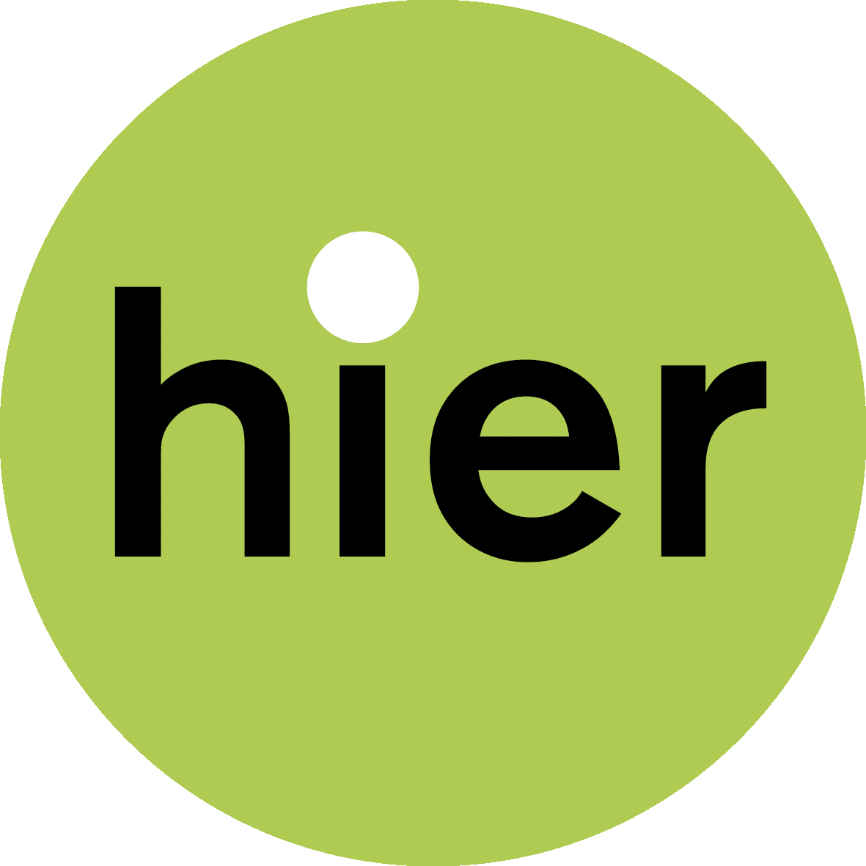

BIJLAGE 3 - OVERZICHT COLLECTIEVE WINDPROJECTEN
Lokale Energie Monitor 2022
Ga voor meer info naar hieropgewekt.nl/lokale-energie-monitor
 |  |  |  | TIP: Je kunt sorteren door op het pijltje boven de kolom te klikken.

Projecten: collectieve wind – gerealiseerd en in aanbouw
STATUS: 1. gerealiseerd (operationeel, in productie) en 2. in aanbouw/ bouwfase
 |  |  |  |  |  |  |  |  |  | PARTIJEN |  | TOTAAL WINDPARK |  |  | WAARVAN COÖPERATIEF EIGENDOM : |  | WAARVAN EIGENDOM LOKALE PARTNER:
PROVINCIE | RES-REGIO | GEMEENTE | PLAATS | PROJECTNAAM | code | STATUS | REALISATIE [jaar] | STOPGEZET | WIND- OF LOKALE COÖPERATIE (S) | ONTWIKKELAAR | PARTNERS | AANTAL WIND-TURBINES | VERMOGEN (KW) | COÖPERATIEF -% | AANTAL WIND-TURBINES COÖPERATIEF | VERMOGEN (KW) COÖPERATIEF | LOKALE PARTNER [ja/nee] | LOKALE PARTNER [%] | LOKAAL EIGENDOM TOTAAL (COOP+LOKALE PARTNER [%] | TOELICHTING EIGENDOM | REGELING | PROJECTORGANISATIE WINDPARK | PROJECTORGANISATIE COÖPERATIE | Toelichting organisatie
Drenthe | Drenthe | Borger-Odoorn |  | Windvogel/ Windpark De Drentse Monden en Oostermoer - gedeelte DEE Exloërmond | 1 | gerealiseerd | 2021 |  | Windvogel |  | DEE Exloërmond | 17 | 66,300 | 4.55% | 1 | 3,014 | ja | 95% | 100% | collectief agrariërs | SDE
Flevoland | Flevoland | Almere |  | Almeerse Wind/ Windpark Pampus Wind (100% eigenaar 2 turbines in Windpark Jaap Rodenburg II) | 1 | gerealiseerd | 2021 |  | Almeerse Wind |  | Vattenfall Winddevelopment BV | 10 | 38,000 | 20% | 2 | 7,600 | nee |  |  | Almeerse Wind is 100% eigenaar van Windpark Pampus (2 windturbines), onderdeel van Windpark Rodenburg II | SDE | windpark Jaap Rodenburg | Pampus Wind Holding B.V. | 2022: Pampus Wind Holding BV, 100% eigendom van onze coöperatie. Daaronder hangt Pampus Wind BV, 100% eigendom van de holding. Dit is de werkmaatschappij met daarin (o.a.) de turbines. tot en met de oplevering op 22 februari 2022 hebben we samengewerkt met Vattenfall Winddevelopment.
Flevoland | Flevoland | Almere |  | Almeerse Wind/ Windpark Almere-Pampus (sanering Jaap Rodenburg I) | 7 | gesaneerd | 2020 |  | Almeerse Wind |  | Vattenfall Winddevelopment BV | -10 | -16,500 | 0% | niet van toepassing Almeerse wind |  |  |  |  | geen coöperatie betrokken bij voormailige windpark | SDE
Flevoland | Flevoland | Zeewolde |  | Windvogel/ Elzevogel en Appelvogel | 1 | gerealiseerd | voor 2012 |  | De Windvogel |  |  | 2 | 1,850 | 100% | 2 | 1,850 | nee |  | 100% |  | SDE
Flevoland | Flevoland | Zeewolde |  | Nieuwe Molenaars/ windmolen Zeewolde Gruttoweg | 1 | gerealiseerd | 2016 |  | meerdere coöperaties: Zeenergie (Zeewolde), De Groene Reus (Almere) en bevriende coöperaties uit andere delen van het land: Kennemer Wind (Heerhugowaard), Meerwind (Nieuw Vennep), Zuiderlicht (Amsterdam), De Eendragt (Den Helder) en Zuidenwind (Leudal). |  |  | 1 | 850 | 100% | 1 | 850 | nee |  | 100% |  | SDE | Windpark Zeewolde
Flevoland | Flevoland | Zeewolde |  | Windpark Zeewolde - Windvogel (coöperatief eigendom) | 1 | gerealiseerd | 2022 |  | De Windvogel | Windpark Zeewolde BV (tot 2016: Ontwikkelvereniging Windpark Zeewolde. |  | 83 | 321,200 | 0.75% | 1 | 2,409 | ja |  | 100% | collectief agrariers, bewoners, bedrijf + burgercoöperaties | SDE | Windpark Zeewolde B.V. | Windvogel (aandeelhouder in BV)
Flevoland | Flevoland | Zeewolde |  | Windpark Zeewolde - Nieuw Molenaars (coöperatief eigendom ) | 1 | gerealiseerd | 2022 |  | De Nieuwe Molenaars | Windpark Zeewolde BV (tot 2016: Ontwikkelvereniging Windpark Zeewolde. |  | 83 | 321,200 | 0.47% | 0 | 1,508 | ja |  | 100% | collectief agrariers, bewoners, bedrijf + burgercoöperaties | SDE | Windpark Zeewolde B.V. | Nieuwe Molenaars (aandeelhouder in BV)
Flevoland | Flevoland | Zeewolde |  | Windpark Zeewolde - collectief agrariërs/ bewoners | 1 | gerealiseerd (WP Zeewolde) | 2022 |  | Ontwikkelvereniging Windpark Zeewolde. | Windpark Zeewolde BV (tot 2016: Ontwikkelvereniging Windpark Zeewolde. |  | 83 | 321,200 | 0.00% | - | - | ja | 98.78% | 100% |  | SDE | Windpark Zeewolde B.V.
Friesland | Friesland | diverse locaties |  | Noordenwind/ totaal solitaire molens | 1 | gerealiseerd | 1995 |  | Noordenwind |  |  | 6 | 0.68 | 100% | 6 | 0.7 | nee |  | 100% |  | SDE
Friesland | Friesland | Noardeast-Fryslân | Burum | Windcentrale/De Boerenzwaluw | 1 | gerealiseerd | 2016 |  | Windcentrale/ projectcoöperatie | Windcentrale |  | 1 | 900 | 100% | 1 | 900 | nee |  | 100% |  | SDE | Windpark Delfzijl
Friesland | Friesland | Súdwest Fryslân | Witmarsum | Noordenwind/ Windpark A7 (cooperatie aandeelhouder) | 1 | gerealiseerd | 2009 |  | Noordenwind |  | 12 partijen | 4 | 8,000 | 12% | 0 | 960 | onbekend |  |  |  | SDE | Windpark A7 beheer B.V.
Friesland | Friesland | Súdwest Fryslân | Witmarsum | Stichting Dorpsmolen Pingjum/ Windpark A7 (aandeelhouder) | 1 | gerealiseerd | 2009 |  | Stichting dorpsmolen Pingjum |  |  | 4 | 8,000 | 7.75% | 0 | 620 | onbekend |  |  |  | SDE | Windpark A7 beheer B.V.
Gelderland | Achterhoek | Oude Ijsselstreek |  | AGEM/ Windpark Netterden (alleen participatie) | 1 | gerealiseerd | 2016 |  | AGEM |  |  | 4 | 12,000 | 0% | alleen participatie |  | nee |  |  | alleen participatie | SDE | Windpark Netterden
Gelderland | Arnhem/ Nijmegen | Arnhem |  | RIJE RijnenIJsselEnergie/ Windpark Koningspleij | 1 | gerealiseerd | 2022 |  | Rijn en Ijssel |  | Pure Energie (25%)/ Prowind (25%) | 4 | 16,800 | 50% | 2 | 8,400 | nee |  | 50% | Windpark 4 turbines. Eigendom verdeeld in 2 BV's. RIJE eigenaar van 2/3 van 1 BV, met Prowind (1/3). | SDE | Raedthuys Windpark Koningspleij B.V. (Pure Energie, 1 turbine 25%), v.o.f. Windpark Koninsgpleij Pleij B.V. (samen 75%, waarvan Prowind 33%+ RIJE 66%) | v.o.f Windpark Koningspleij
Gelderland | Arnhem/ Nijmegen | Nijmegen |  | WPN/ Windpark Nijmegen-Betuwe | 1 | gerealiseerd | 2016 |  | Coöperatie Windpower Nijmegen | WIEK-II (Izzy projects, GNMF) |  | 4 | 10,000 | 100% | 4 | 10,000 | nee |  | 100% |  | SDE | Windpark Nijmegen-Betuwe B.V., Stichting WIEK II | Windpark Nijmegen-Betuwe B.V.
Gelderland | Rivierenland | Culemborg |  | Windcentrale/ Witte Juffer (windpark Culemborg) | 1 | gerealiseerd | 2013 |  | Windcentrale/ projectcoöperatie | Windcentrale |  | 1 | 2,000 | 100% | 1 | 2,000 | nee |  | 100% |  | SDE | Windpark Culemborg | Cooperatieve Vereniging Winddeler De Witte Juffer U.A.
Gelderland | Rivierenland | Culemborg |  | Windcentrale/ Rode Hert (windpark Culemborg) | 1 | gerealiseerd | 2013 |  | Windcentrale/ projectcoöperatie | Windcentrale |  | 1 | 2,000 | 100% | 1 | 2,000 | nee |  | 100% |  | SDE | Windpark Culemborg | Coöperatieve vereniging Winddeler het Rode Hert U.A.
Gelderland | Rivierenland | Culemborg |  | Windcentrale/ De Ranke Zwaan (windpark Culemborg) | 1 | gerealiseerd | 2013 |  | Windcentrale/ projectcoöperatie | Windcentrale |  | 1 | 2,000 | 100% | 1 | 2,000 | nee |  | 100% |  | SDE | Windpark Culemborg | Cooperatieve Vereniging Winddeler De Ranke Zwaan U.A.
Gelderland | Rivierenland | Westbetuwe | Neerijnen | Betuwewind/ Windpark Deil | 1 | gerealiseerd | 2020 |  | Betuwewind, Burgerwindcoöperatie West-Betuwe |  | Yard Energy, Raedthuys Pure Energie, Betuwewind (oorspronkelijk 11 duurzaam, Dorpscoöperatie Haaften i.o, Thermobello, DierckIII). Prodeon uitgekocht door Raedthuys in 2018/ 2019 | 11 | 46,200 | 36% | 4 | 16,800 | nee |  |  | deelname 4 van de 11 turbines (36%). In ontwikkelfase 25%, overig yard energy, Raedthuys, Staatsbosbeheer. | SDE | Burgerwindpark Het Broek B.V.
Gelderland | Rivierenland | Westbetuwe | Geldermalsen | Betuwewind/ Windpark Avri | 1 | gerealiseerd | 2019 |  | Burgerwindcoöperatie West-Betuwe |  |  | 3 | 10,350 | 100% | 3 | 10,350 | nee |  | 100% | ontwikkelfase 25%, overig windvast, yard energy | SDE | Burgerwindpark Molenblok B.V.
Groningen | Groningen | Delfzijl |  | Windcentrale/Grote Geert (1 turbine grootschalig windpark Delfzijl-Zuid) | 1 | gerealiseerd | 2012 |  | Windcentrale/ projectcoöperatie | Windcentrale |  | 1 | 2,300 | 100% | 1 | 2,300 | nee |  | 100% |  | SDE | Windpark Delfzijl | Coöperatieve vereniging Winddeler De Grote Geert U.A.
Groningen | Groningen | Delfzijl | Meedhuizen | Windcentrale/ Jonge Held (1 turbine grootschalig windpark Delfzijl-Zuid) | 1 | gerealiseerd | 2012 |  | Windcentrale/ projectcoöperatie | Windcentrale |  | 1 | 2,300 | 100% | 1 | 2,300 | nee |  | 100% |  | SDE | Windpark Delfzijl | Coöperatieve vereniging Winddeler De Jonge Held U.A.
Groningen | Groningen | Het Hogeland |  | ECOudeschip/ Windpark Oostpolder (bijdrage omgevingsfonds) | 2 | bouwfase (alleen omgevingsfonds) | 2023 |  | Energie Cooperatie Oudeschip en omstreken U.A. |  | Waddenwind BV/ Gijzenberg Windenergie B.V. (13), Innogy SE (8) | 21 |  | 0% | alleen gebiedsfonds |  |  |  |  |  | SDE
Limburg | Noord en Midden Limburg | Leudal | Neer | Zuidenwind/ Windpark Heibloem | 1 | gerealiseerd | 2020 |  | Zuidenwind |  | Coöperatie Boerderijweg | 2 | 9,000 | 100% | 2 | 9,000 | nee |  | 100% |  | SDE |  | Burgerwindpark Heibloem B.V.
Limburg | Noord en Midden Limburg | Leudal |  | LeudalEnergie/ Windpark Kookepan | 1 | gerealiseerd | 2021 |  | Leudal Energie | coöperatie |  | 3 | 13,500 | 100% | 3 | 13,500 | nee |  | 100% | 100% coöperatief eigendom | SDE | De Kookepan BV
Limburg | Noord en Midden Limburg | Leudal | Neer | Zuidenwind,Meerwind, Windvogel/Windmolen De Coöperwieck (Neer) | 1 | gerealiseerd | 2015 |  | Zuidenwind |  |  | 1 | 2,400 | 100% | 1 | 2,400 | nee |  | 100% |  | SDE
Limburg | Noord en Midden Limburg | Nederweert |  | Zuidenwind Newecoop / Windpark Ospeldijk | 1 | gerealiseerd | 2021 |  | Zuidenwind/ Newecoop |  | Waterleiding Maatschappij Limburg (WML) | 4 | 18,000 | 50% | 2 | 9,000 | ja | 50% | 100% |  | SDE | Burgerwindpark Ospeldijk B.V.
Limburg | Noord en Midden Limburg | Peel en Maas |  | PeelEnergie/ Windpark Egchelse Heide | 1 | gerealiseerd | 2021 |  | Peel Energie |  | mede-eigenaren: Aelmans Adviesgroep (25%), Green Trust (25%), 3 agrariërs (25%) | 5 | 21,000 | 25% | 1 | 5,250 | ja | 25% | 50% |  | SDE | Windpark Egchelse Heide BV
Limburg | Noord en Midden Limburg | Venlo | Heiershoeve | Samenstroom/ Windpark Greenport Venlo (fin. Participatie, leefbaarheidsfonds) | 2 | bouwfase | 2023 |  | Samenstroom/ ReindonkEnergie |  | Windunie, Greenchoice en ABN Amro Energy Transition Fund (vóór 2019: eigenaar ontwikkelrechten Etriplus) | 9 | 34,000 | 0% | particpatie en leelfbaarheidsfonds |  | nee |  |  | Financiële participatie+ gebiedsfonds. Géén eigendom. | SDE
Limburg | Noord en Midden Limburg | Weert |  | WeertEnergie/ Windpark Weert | 1 | gerealiseerd | 2022 |  | Weert Energie |  | Eneco (50%) | 3 | 12,600 | 50% | 2 | 6,300 | nee |  |  | gedeeld eigendom: coöperatie (50%), eneco (50%) | SDE | coöperatie Nieuwe Energie Weert, samenwerking WeertEnergie en Eneco | Windpark Weert B.V.
Noord-Brabant | Hart van Brabant | Tilburg |  | BurgerwindDeSpinder/ Windpark De Spinder | 1 | gerealiseerd | 2019 |  | Spinderwind: samenwerking 11 coöperaties (Berkel-Enschot Energie Coöperatie, Energiecoöperatie De Blaak, Coöperatie Duurzame Energie Reeshof U.A. (CDER), Energie Coöperatie Udenhout, Coöperatie Energiefabriek013, Energie Dongen, Coöperatie Energie Gilze Rijen, Energie Collectief Loon op Zand (ECLOZ), Hilverstroom, Duurzame Energie Coöpeeratie Oisterwijk, Energie Coöperatie DuurzaamRielGoirle) |  | Energiefonds Brabant/ B.O.M. (Brabantse Ontwikkelingsmaatschappij Maatschappij), St MOED, afvalverwerker Attero, Waterschap De Dommel, Natuurmonumenten | 4 | 14,400 | 50% | 2 | 7,200 | ja | 50% | 100% |  | SDE | Spinderwind BV, waarbij Coöperatie Burgerwindpark de Spinder 50% aandeelhouder is. 11 coops zijn lid van de coop.
Noord-Brabant | Noord-oost Brabant | 's-Hertogenbosch |  | BosscheWindmolenWest/ Windpark De Rietvelden | 1 | gerealiseerd | 2021 |  | BosscheWindmolenWest | Pure Energie | Pure Energie. (Betrokken: Heineken Brouwerij ‘s-Hertogenbosch, containerterminal BCTN, sloop- en aannemersbedrijf Barten, de familie Pennings) | 4 | 14,700 | 25% | 1 | 3,675 | nee |  |  |  | SDE | Coöperatieve vereniging Bossche Windmolen West (BWW)
Noord-Brabant | West Brabant | Alphen-Chaam | Galder | Energie A16 Galder/ Windpark - participatiefonds | 2 | bouwfase | 2023 |  | lokale stichting |  | BOM Energiefonds Brabant | 3 | 12,900 | 0% | - | - | ja | 25% | 25% | BOM Energiefonds Brabant (25% lokaal eigendom) | SDE
Noord-Brabant | West Brabant | Breda | Hazeldonk | BRES/ Windpark Hazeldonk-Breda (alleen participatie) | 1 | gerealiseerd | 2016 |  | BRES |  | Izzy projects, Green trust | 3 | 9,000 | 0% | alleen participatie |  | nee |  |  | alleen participatie | SDE | Windpark Hazeldonk -Breda B.V.
Noord-Brabant | West Brabant | Drimmelen |  | Energie A16 Zonzeel/ Windpark - participatiefonds | 2 | bouwfase | 2023 |  | Stichting Energietransitie Moerdijk (STEM) | Vattenfall Winddevelopment | BOM Energiefonds Brabant/ Vattenfall Winddevelopment | 5 | 21,500 | 0% | - | - | ja | 25% | 25% | BOM Energiefonds Brabant (25% lokaal eigendom) | SDE
Noord-Brabant | West Brabant | Drimmelen | Terheijden | Energie A16 Zonzeel/ TraaisEC/ Windmolen De Noord cooperatie | 2 | bouwfase | 2023 |  | Traais Energie Collectief | Izzi Projects | BOM/ Energie Transitie Fonds Drimmelen (ETFD) | 1 | 4,300 | 75% | 1 | 3,225 | ja | 25% | 100% | gedeeld eigendom: 1 van 6 turbines 75% eigendom TREM (aandeelhouder project BV.) , 25% naar lokale stichting ETFD. | SDE | Windmolen de Noord BV
Noord-Brabant | West Brabant | Drimmelen |  | Energie A16 Nieuwveer/ Windpark - participatiefonds | 2 | bouwfase | 2023 |  | lokale stichting |  |  | 2 | 8,600 | 0% | - | - | ja | 25% | 25% | BOM Energiefonds Brabant (25% lokaal eigendom) | SDE
Noord-Brabant | West Brabant | Moerdijk |  | Energie A16 Klaverpolder/ Windpark - participatiefonds | 2 | bouwfase | 2023 |  | lokale stichting |  | BOM Energiefonds Brabant | 6 | 25,800 | 0% | - | - | ja | 25% | 25% | BOM Energiefonds Brabant (25% lokaal eigendom) | SDE
Noord-Brabant | West Brabant | Moerdijk |  | Energie A16 Klaverpolder/ Goede Buren/ Windpark Streepland | 2 | bouwfase | 2023 |  | Stichting Energietransitie Moerdijk (STEM) | Goede Buren: Greenchoice, WindUnie, Meewind. Transitiefonds |  | 3 | 13,500 | 0% | - | - | ja | 25% | 25% | BOM Energiefonds Brabant (25% lokaal eigendom) | SDE | Raedthuys Pure Energie
Noord-Brabant | West Brabant | Zundert | Hazeldonk | Energie A16 Hazeldonk/ Windparken - participatiefonds | 2 | bouwfase | 2023 |  | lokale stichting |  | BOM Energiefonds Brabant | 8 | 34,400 | 0% | - | - | ja | 25% | 25% | BOM Energiefonds Brabant (25% lokaal eigendom) | SDE
...

